プラスチック資源循環促進法について
プラスチックに係る資源循環の促進等に関する法律
【Ⅰ．概要】
令和4年４月に「プラスチックに係る資源循環の促進等に関する法律」（以下、法といいます）が施行されました。法において、製品の設計からプラスチック廃棄物の処理までのライフサイクルの全般に関わるあらゆる主体におけるプラスチックの資源循環の取組、３R+Renewableを促進するための措置を講じています。このうち、「排出・回収・リサイクル」の段階では、プラスチック使用製品産業廃棄物等を排出する事業者（以下、排出事業者といいます）に対して排出の抑制・再資源化等が求められています。 また、排出事業者が、排出の抑制・再資源化等を促進するにあたり、取り組むべき措置を判断する際の参考として、「排出事業者のプラスチック使用製品産業廃棄物等の排出の抑制及び再資源化等の促進に関する判断の基準の手引き」が公示されています。以下は、排出事業者に対して求める排出抑制・再資源化等の措置です。
【Ⅱ．法の対象のイメージ図】
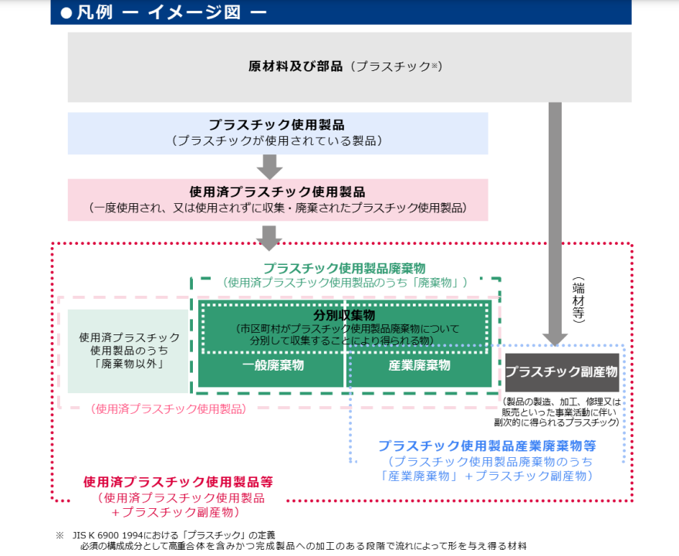
プラスチックに係る資源循環の促進等に関する法律における「プラスチック使用製品廃棄物」は上図にありますように「JIS K6900 1994」が対象です。従って、廃掃法で定める廃プラスチックと違い、合成ゴムくずは含まれません。
【Ⅲ．排出事業者の定義】
排出事業者は、プラスチック使用製品産業廃棄物等を排出する事業者のことを指します。ただし、判断基準の対象から、以下の小規模企業者等は除かれます。 【小規模企業者等】 • 常時使用する従業員の数が 20 人以下の、商業・サービス業以外の業種に属する事業を主たる事業として行う個人・会社・組合等 • 常時使用する従業員の数が５人以下の、商業又はサービス業に属する事業を主たる事業として行う個人・会社・組合等
【Ⅳ．排出の抑制及び再資源化等を促進するために取り組むべき措置（手引きより抜粋）】
2.(1) 排出の抑制・再資源化等の実施の原則
排出の抑制及び再資源化等を実施する際は、必要な事情に配慮した上で、可能な限り、 ①排出を抑制すること ②再資源化を行うことができるものは再資源化を行うこと ③再資源化ができないものでも、熱回収を行うことができるものは、熱回収を行うこと 上記の優先順位に従うこと
2.(2) 排出の抑制に当たって講ずる措置
事業活動に伴い生ずるプラスチック使用製品産業廃棄物等の排出の抑制を促進すること
2.(3) 再資源化に当たって講ずる措置
再資源化等を行う際は、再資源化等を著しく阻害するものの混入を防止すること、自ら又は他人に委託して熱回収を行う場合は、可能な限り効率性の高い熱回収を行うこと、といった措置を行うこと
2.(4) 多量排出事業者の目標の設定・情報の公表等 ※排出事業者のうち、前年度におけるプラスチック使用製品産業廃棄物等の排出量が 250トン以上である排出事業者は、多量排出事業者に該当します。
① 目標の設定
多量排出事業者は、プラスチック使用製品産業廃棄物等の排出の抑制及び再資源化等に関する目標を定め、これを達成するための取組を計画的に行うこと
② 情報の公表
多量排出事業者は、毎年度、当該年度の前年度におけるプラスチック使用製品産業廃棄物等の排出量及び目標の達成状況に関する情報をインターネット等により公表するよう努めること
２.（５）排出事業者の情報の提供
①受託者への情報提供
排出事業者は、プラスチック使用製品産業廃棄物等の再資源化等を委託するに当たっては、受託者に対して、当該廃棄物等の排出及び分別の状況、性状及び荷姿に関する事項等の必要な情報を提供すること
②情報の公表（多量排出事業者を除く排出事業者）
多量排出事業者を除く排出事業者は、毎年度、当該年度の前年度におけるプラスチック使用製品産業廃棄物等の排出量並びに排出の抑制及び再資源化等の状況に関する情報をインターネット等により公表するよう努めること
２.（６）教育訓練
従業員に対して、プラスチック使用製品産業廃棄物等の排出の抑制及び再資源化等に関する必要な教育訓練を行うよう努めること
２.（７）実施状況の把握・管理体制の整備
① 実施状況の把握
プラスチック使用製品産業廃棄物等の排出量、排出の抑制及び再資源化等の実施量等の状況を適切に把握し、その記録を行うこと
② 管理体制の整備
記録の作成等のプラスチック使用製品産業廃棄物等の排出の抑制及び再資源化等に関する事務を適切に行うため、事業場ごとの責任者の選任及び管理体制の整備を行うこと

 | 以上

